Planilha1
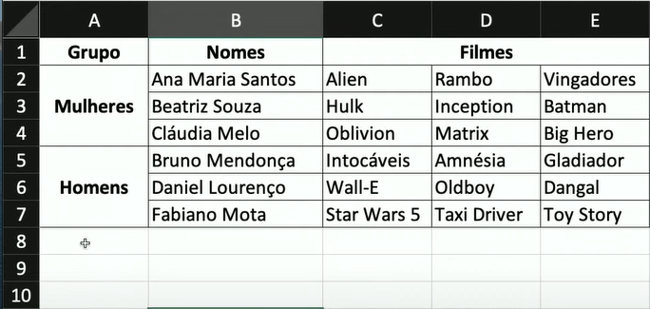
1 | 2 | 3
4 | 5 | 6 | 7 | 8
 | 9 | 10 | 11 | 12
 | 13 | 14 | 15 | 16
17 | 18 | 19 | 20 | 21
 | 22 | 23 | 24 | 25
 | 26 | 27 | 28 | 29

